Formato 2 b) (4)
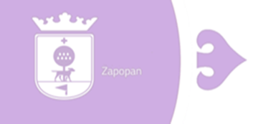
MUNICIPIO ZAPOPAN
Endeudamiento Neto - LDF
Del 1 de Enero al 30 de Junio de 2022

IDENTIFICACIÓN DEL CRÉDITO O INSTRUMENTO |  | AMORTIZACIÓN B | ENDEUDAMIENTO NETO C=A-B
 | CONTRATACIÓN /
 | COLOCACIÓN
 | A
CRÉDITOS BANCARIOS
ACR0066 BANCO NACIONAL DE OBRAS Y SERVICIOS PÚBLICOS, S.N.C. | $294,379,874.37 | $3,722,878.31 | $290,656,996.06
CDP0001 BANCO MERCANTIL DEL NORTE, S.A. | $847,898,824.11 | $31,675,176.69 | $816,223,647.42
TOTAL CRÉDITOS BANCARIOS | $1,142,278,698.48 | $35,398,055.00 | $1,106,880,643.48
OTROS INSTRUMENTOS DE LA DEUDA
TOTAL OTROS INSTRUMENTOS DE LA DEUDA | 0.0 | 0.0 | 0.0
TOTAL | $1,142,278,698.48 | $35,398,055.00 | $1,106,880,643.48

Bajo protesta de decir verdad declaramos que los Estados Financieros y sus Notas son razonablemente correctos y responsabilidad del emisor

